първа нормална форма
ПЪРВА НОРМАЛНА ФОРМА НА БАЗАТА ДАННИ

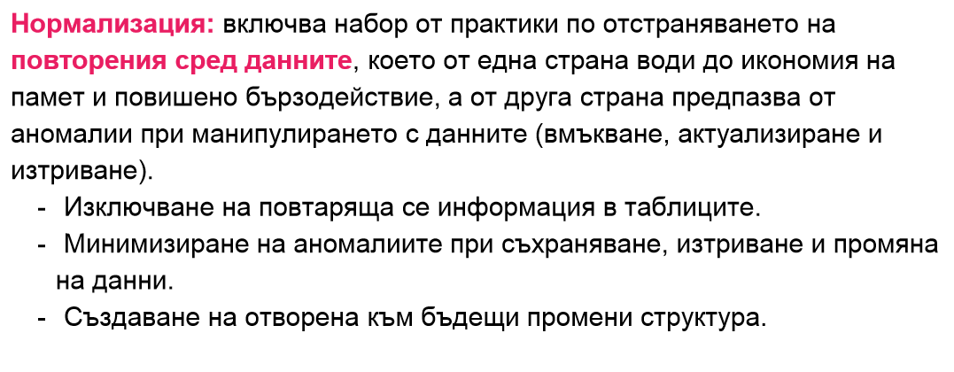
 | employees

id | Employee | Age | Department
1 | Melvin | 32 | Marketing, Sales
2 | Edward | 45 | Quality Assurance
3 | Alex | 36 | Human Resource

Привеждане към първа нормална форма. В колоните не трябва да имаме записи/данни/ със запетая.

id | Employee | Age | Department |  | Employees table
1 | Melvin | 32 | Marketing | employees_id | employees_name | age
2 | Melvin | 32 | Sales | 1 | Melvin | 32
3 | Edward | 45 | Quality Assurance | 2 | Edward | 45
4 | Alex | 36 | Human Resource | 3 | Alex | 36

 |  |  |  |  | Departments table
 |  |  |  | department_id | department_name
 |  |  |  | 1 | Marketing
 |  |  |  | 2 | Sales
 |  |  |  | 3 | Quality Assurance
 |  |  |  | 4 | Human Resource

 |  |  |  |  | departments_employees
 |  |  |  | id | employee_id | department_id
 |  |  |  | 1 | 1 | 1
 |  |  |  | 2 | 1 | 2
 |  |  |  | 3 | 2 | 3
 |  |  |  | 4 | 3 | 4

втора нормална форма
ВТОРА НОРМАЛНА ФОРМА НА БАЗАТА ДАННИ
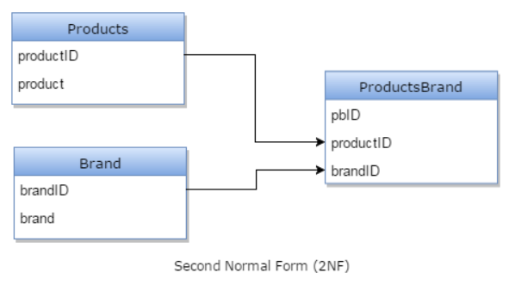
PRODUCTS table
product_id | product | Brand
1 | Monitor | Apple
2 | Monitor | Samsung
3 | Scanner | HP
4 | Head phone | JBL

Привеждане към втора нормална форма.

PRODUCTS table
product_id/PK/ | product |  | FK | - връзка между таблицата, за която е дефиниран и външна таблица /обикновено PK на външната таблица/
1 | Monitor
2 | Scanner |  | ТИПОВЕ ВРЪЗКИ МЕЖДУ ТАБЛИЦИТЕ
3 | Head phone |  | ЕДНО КЪМ ЕДНО
 |  |  | ЕДНО КЪМ МНОГО
 |  |  | МНОГО КЪМ МНОГО
Brands table
brand_id/PK/ | brand |  | ЗАЩО РЕЛАЦИОННА БАЗА ДАННИ /RELATIONAL DATABASES/?
1 | Apple |  | ТАБЛИЦИТЕ В БД СА СВЪРЗАНИ ПО МЕЖДУ СИ
2 | Samsung |  | СПЕСТЯВА СЕ ПРОСТРАНСТВО
3 | HP |  | БЪРЗОДЕЙСТВИЕ
4 | JBL

BRANDS_PRODUCTS table
id/PK/ | product_id/FK/ | brand_id/FK/
1 | 1 | 1
2 | 1 | 2
3 | 2 | 3
4 | 3 | 4

